Stamkaart Product
 |  |  | Kogellagerscharnier
Hout

 | Omschrijving
 | Kogellagerscharnier , ronde hoek, rvs geborsteld, met losse pen, platkop

 | Productgroep |  |  |  |  |  |  |  |  |  |  |  |  | Artikelnummer
 | 1076 |  |  |  |  |  |  |  |  |  |  |  |  | 1076.80.089C

 | Foto |  |  |  |  |  |  |  |  |  |  |  |  | Technische tekening
 | 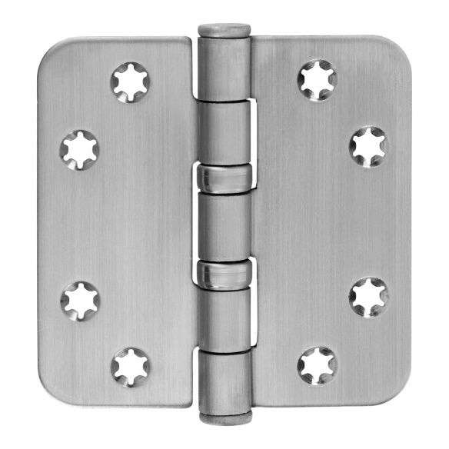 TRUE |  |  |  |  |  |  |  |  |  |  |  |  | TRUE

 | Toepassingsgebied |  |  |  |  |  |  |  |  |  |  |  |  | Producteigenschappen

 | Ramen en Deuren |  |  |  |  |  |  |  |  |  |  |  |  | Toepasbaar voor binnendeuren Stervormig, verlagen de kans op schroefbreuk Platkop Met een losse pen

 | Technische gegevens

 | Materiaal
 | Scharnier |  |  | Rvs
 | Oppervlakte |  |  | Geborsteld
 | Lagering |  |  | Kogellagerscharnier
 | Bladvorm |  |  | Ronde hoek
 | Pen |  |  | Rvs
 | Gewicht |  |  | 0.23 | kg
 | VPE |  |  | 50 | stuks

 | Maatvoering |  |  |  |  |  |  |  |  |  |  |  |  | Draagvermogen

 | H |  | B |  | s |  | R |  | d |  | rd |  |  | Aantal scharnieren per deur |  |  | 3 |  | 4
 | 89 | mm | 89 | mm | 2.5 | mm | 12 | mm | 7 | mm | 5 | mm |  | Deurgewicht |  |  | 90 | kg | 100 | kg

 | Certificaten |  |  |  |  |  |  |  |  |  |  |  |  | Montagevoorschriften
 |  |  |  |  |  |  |  |  |  |  |  |  |  | Te gebruiken schroeven
 |  |  |  |  |  |  |  |  |  |  |  |  |  | Aantal | 0 | 8 stuks |  |  |  |  | Aantal |  | 8 stuks
 | CE norm |  | EN 1935: 374013011 |  |  |  |  |  |  |  |  |  |  | Maat | Ø | 4.5*40 mm |  |  |  |  | Maat | Ø | 4.5*40 mm
 |  |  |  |  |  |  |  |  |  |  |  |  |  | Montageplaats | 0 | Deuren volgens BRL 0803
 |  |  |  |  |  |  |  |  |  |  |  |  |  |  |  |  |  |  |  |  | Montageplaats |  | Deuren volgens BRL 0803
 |  |  |  |  |  |  |  |  |  |  |  |  |  | Montagehandleiding |  |  C:\Users\Filis\OneDrive\Citgez Trading\Leveranciers\Charmag\handleidingen\1076_80_HL.PNG

 | Onderdelen
 | Pen |  | A221.80.002V |  |  |  |  |  |  |  |  |  | Pen | A221.80.002V
 | Knop |  | A320.80.015V |  |  |  |  |  |  |  |  |  | Knop | A320.80.015V
 | Lagering |  | A460.80.002V |  |  |  |  |  |  |  |  |  | Lagering | A460.80.002V

 |  |  |  |  |  |  | www.citgeztrading.nl |  |  |  |  |  |  |  |  |  | CHARMAG SA
 |  |  |  |  |  |  | info@citgeztrading.nl|085-060 20 01 |  |  |  |  |  |  |  |  |  | Route de Lully 2
 |  |  |  |  |  |  |  |  |  |  |  |  |  |  |  |  | 1470 Estavayer-le-Lac, Suisse

